US POLO STOCK
 |  |  |  |  |  | 3,484 |  |  | € 61,131.60

IMAGE | STYLE | EAN CODE | ITEM | COLOR | SIZE | STOCK | WHOLESALE | RETAIL | TOTAL WHSL
 | 67355 | 0673556100038 | KING 41029 EHPD | 100 | S | 20 | € 27.90 | € 69.90 | € 558.00
 | 67355 | 0673556100045 | KING 41029 EHPD | 100 | M | 40 | € 27.90 | € 69.90 | € 1,116.00
 | 67355 | 0673556100052 | KING 41029 EHPD | 100 | L | 40 | € 27.90 | € 69.90 | € 1,116.00
 | 67355 | 0673556100069 | KING 41029 EHPD | 100 | XL | 20 | € 27.90 | € 69.90 | € 558.00
 | 67355 | 0673556141031 | KING 41029 EHPD | 141 | S | 18 | € 27.90 | € 69.90 | € 502.20
 | 67355 | 0673556141048 | KING 41029 EHPD | 141 | M | 36 | € 27.90 | € 69.90 | € 1,004.40
 | 67355 | 0673556141055 | KING 41029 EHPD | 141 | L | 36 | € 27.90 | € 69.90 | € 1,004.40
 | 67355 | 0673556141062 | KING 41029 EHPD | 141 | XL | 18 | € 27.90 | € 69.90 | € 502.20
 | 67355 | 0673556141079 | KING 41029 EHPD | 141 | XXL | 18 | € 27.90 | € 69.90 | € 502.20
 | 67355 | 0673556155038 | KING 41029 EHPD | 155 | S | 20 | € 27.90 | € 69.90 | € 558.00
 | 67355 | 0673556155045 | KING 41029 EHPD | 155 | M | 40 | € 27.90 | € 69.90 | € 1,116.00
 | 67355 | 0673556155052 | KING 41029 EHPD | 155 | L | 40 | € 27.90 | € 69.90 | € 1,116.00
 | 67355 | 0673556155069 | KING 41029 EHPD | 155 | XL | 20 | € 27.90 | € 69.90 | € 558.00
 | 67355 | 0673556179034 | KING 41029 EHPD | 179 | S | 35 | € 27.90 | € 69.90 | € 976.50
 | 67355 | 0673556179041 | KING 41029 EHPD | 179 | M | 70 | € 27.90 | € 69.90 | € 1,953.00
 | 67355 | 0673556179058 | KING 41029 EHPD | 179 | L | 70 | € 27.90 | € 69.90 | € 1,953.00
 | 67355 | 0673556179065 | KING 41029 EHPD | 179 | XL | 35 | € 27.90 | € 69.90 | € 976.50
 | 67355 | 0673556179072 | KING 41029 EHPD | 179 | XXL | 35 | € 27.90 | € 69.90 | € 976.50
 | 67355 | 0673556199032 | KING 41029 EHPD | 199 | S | 35 | € 27.90 | € 69.90 | € 976.50
 | 67355 | 0673556199049 | KING 41029 EHPD | 199 | M | 70 | € 27.90 | € 69.90 | € 1,953.00
 | 67355 | 0673556199056 | KING 41029 EHPD | 199 | L | 70 | € 27.90 | € 69.90 | € 1,953.00
 | 67355 | 0673556199063 | KING 41029 EHPD | 199 | XL | 35 | € 27.90 | € 69.90 | € 976.50
 | 67355 | 0673556199070 | KING 41029 EHPD | 199 | XXL | 35 | € 27.90 | € 69.90 | € 976.50
 | 67359 | 0673596100036 | MICK 49351 EH33 | 100 | S | 10 | € 11.90 | € 29.90 | € 119.00
 | 67359 | 0673596100043 | MICK 49351 EH33 | 100 | M | 20 | € 11.90 | € 29.90 | € 238.00
 | 67359 | 0673596100050 | MICK 49351 EH33 | 100 | L | 20 | € 11.90 | € 29.90 | € 238.00
 | 67359 | 0673596100067 | MICK 49351 EH33 | 100 | XL | 10 | € 11.90 | € 29.90 | € 119.00
 | 67359 | 0673596141039 | MICK 49351 EH33 | 141 | S | 18 | € 11.90 | € 29.90 | € 214.20
 | 67359 | 0673596141046 | MICK 49351 EH33 | 141 | M | 36 | € 11.90 | € 29.90 | € 428.40
 | 67359 | 0673596141053 | MICK 49351 EH33 | 141 | L | 36 | € 11.90 | € 29.90 | € 428.40
 | 67359 | 0673596141060 | MICK 49351 EH33 | 141 | XL | 18 | € 11.90 | € 29.90 | € 214.20
 | 67359 | 0673596141077 | MICK 49351 EH33 | 141 | XXL | 18 | € 11.90 | € 29.90 | € 214.20
 | 67359 | 0673596155036 | MICK 49351 EH33 | 155 | S | 10 | € 11.90 | € 29.90 | € 119.00
 | 67359 | 0673596155043 | MICK 49351 EH33 | 155 | M | 20 | € 11.90 | € 29.90 | € 238.00
 | 67359 | 0673596155050 | MICK 49351 EH33 | 155 | L | 20 | € 11.90 | € 29.90 | € 238.00
 | 67359 | 0673596155067 | MICK 49351 EH33 | 155 | XL | 10 | € 11.90 | € 29.90 | € 119.00
 | 67359 | 0673596179032 | MICK 49351 EH33 | 179 | S | 35 | € 11.90 | € 29.90 | € 416.50
 | 67359 | 0673596179049 | MICK 49351 EH33 | 179 | M | 70 | € 11.90 | € 29.90 | € 833.00
 | 67359 | 0673596179056 | MICK 49351 EH33 | 179 | L | 70 | € 11.90 | € 29.90 | € 833.00
 | 67359 | 0673596179063 | MICK 49351 EH33 | 179 | XL | 35 | € 11.90 | € 29.90 | € 416.50
 | 67359 | 0673596179070 | MICK 49351 EH33 | 179 | XXL | 35 | € 11.90 | € 29.90 | € 416.50
 | 67359 | 0673596199030 | MICK 49351 EH33 | 199 | S | 35 | € 11.90 | € 29.90 | € 416.50
 | 67359 | 0673596199047 | MICK 49351 EH33 | 199 | M | 70 | € 11.90 | € 29.90 | € 833.00
 | 67359 | 0673596199054 | MICK 49351 EH33 | 199 | L | 70 | € 11.90 | € 29.90 | € 833.00
 | 67359 | 0673596199061 | MICK 49351 EH33 | 199 | XL | 35 | € 11.90 | € 29.90 | € 416.50
 | 67359 | 0673596199078 | MICK 49351 EH33 | 199 | XXL | 35 | € 11.90 | € 29.90 | € 416.50
 | 67359 | 0673596275031 | MICK 49351 EH33 | 275 | S | 20 | € 11.90 | € 29.90 | € 238.00
 | 67359 | 0673596275048 | MICK 49351 EH33 | 275 | M | 40 | € 11.90 | € 29.90 | € 476.00
 | 67359 | 0673596275055 | MICK 49351 EH33 | 275 | L | 40 | € 11.90 | € 29.90 | € 476.00
 | 67359 | 0673596275062 | MICK 49351 EH33 | 275 | XL | 20 | € 11.90 | € 29.90 | € 238.00
 | 67359 | 0673596282039 | MICK 49351 EH33 | 282 | S | 40 | € 11.90 | € 29.90 | € 476.00
 | 67359 | 0673596282046 | MICK 49351 EH33 | 282 | M | 80 | € 11.90 | € 29.90 | € 952.00
 | 67359 | 0673596282053 | MICK 49351 EH33 | 282 | L | 80 | € 11.90 | € 29.90 | € 952.00
 | 67359 | 0673596282060 | MICK 49351 EH33 | 282 | XL | 40 | € 11.90 | € 29.90 | € 476.00
 | 67359 | 0673596337036 | MICK 49351 EH33 | 337 | S | 20 | € 11.90 | € 29.90 | € 238.00
 | 67359 | 0673596337043 | MICK 49351 EH33 | 337 | M | 40 | € 11.90 | € 29.90 | € 476.00
 | 67359 | 0673596337050 | MICK 49351 EH33 | 337 | L | 40 | € 11.90 | € 29.90 | € 476.00
 | 67359 | 0673596337067 | MICK 49351 EH33 | 337 | XL | 20 | € 11.90 | € 29.90 | € 238.00
 | 67359 | 0673596352039 | MICK 49351 EH33 | 352 | S | 10 | € 11.90 | € 29.90 | € 119.00
 | 67359 | 0673596352046 | MICK 49351 EH33 | 352 | M | 20 | € 11.90 | € 29.90 | € 238.00
 | 67359 | 0673596352053 | MICK 49351 EH33 | 352 | L | 20 | € 11.90 | € 29.90 | € 238.00
 | 67359 | 0673596352060 | MICK 49351 EH33 | 352 | XL | 10 | € 11.90 | € 29.90 | € 119.00
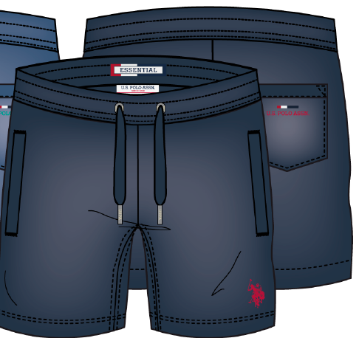 | 67546 | 0675466177032 | EDRI 52319 CHPD | 177 | S | 18 | € 19.90 | € 49.90 | € 358.20
 | 67546 | 0675466177049 | EDRI 52319 CHPD | 177 | M | 36 | € 19.90 | € 49.90 | € 716.40
 | 67546 | 0675466177056 | EDRI 52319 CHPD | 177 | L | 36 | € 19.90 | € 49.90 | € 716.40
 | 67546 | 0675466177063 | EDRI 52319 CHPD | 177 | XL | 18 | € 19.90 | € 49.90 | € 358.20
 | 67546 | 0675466177070 | EDRI 52319 CHPD | 177 | XXL | 18 | € 19.90 | € 49.90 | € 358.20
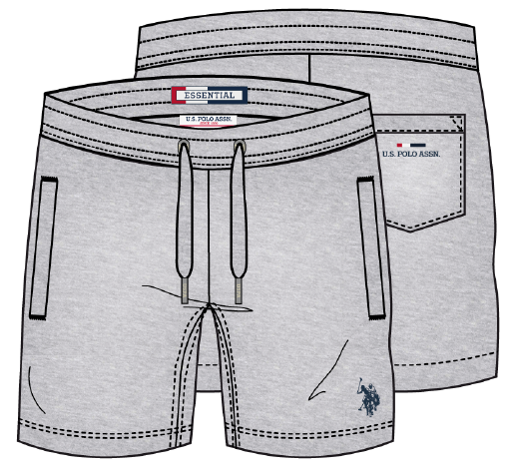 | 67546 | 0675466188038 | EDRI 52319 CHPD | 188 | S | 20 | € 19.90 | € 49.90 | € 398.00
 | 67546 | 0675466188045 | EDRI 52319 CHPD | 188 | M | 40 | € 19.90 | € 49.90 | € 796.00
 | 67546 | 0675466188052 | EDRI 52319 CHPD | 188 | L | 40 | € 19.90 | € 49.90 | € 796.00
 | 67546 | 0675466188069 | EDRI 52319 CHPD | 188 | XL | 20 | € 19.90 | € 49.90 | € 398.00
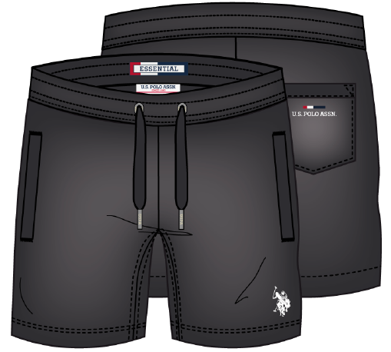 | 67546 | 0675466199034 | EDRI 52319 CHPD | 199 | S | 18 | € 19.90 | € 49.90 | € 358.20
 | 67546 | 0675466199041 | EDRI 52319 CHPD | 199 | M | 36 | € 19.90 | € 49.90 | € 716.40
 | 67546 | 0675466199058 | EDRI 52319 CHPD | 199 | L | 36 | € 19.90 | € 49.90 | € 716.40
 | 67546 | 0675466199065 | EDRI 52319 CHPD | 199 | XL | 18 | € 19.90 | € 49.90 | € 358.20
 | 67546 | 0675466199072 | EDRI 52319 CHPD | 199 | XXL | 18 | € 19.90 | € 49.90 | € 358.20
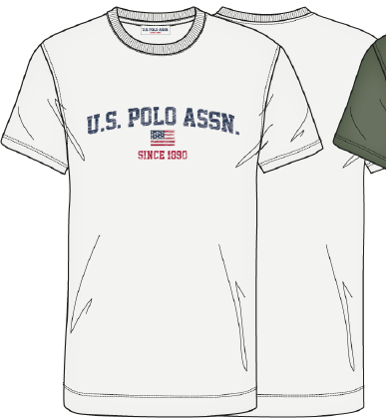 | 67565 | 0675656100031 | MICK 49351 P6FB | 100 | S | 40 | € 11.90 | € 29.90 | € 476.00
 | 67565 | 0675656100048 | MICK 49351 P6FB | 100 | M | 80 | € 11.90 | € 29.90 | € 952.00
 | 67565 | 0675656100055 | MICK 49351 P6FB | 100 | L | 80 | € 11.90 | € 29.90 | € 952.00
 | 67565 | 0675656100062 | MICK 49351 P6FB | 100 | XL | 40 | € 11.90 | € 29.90 | € 476.00
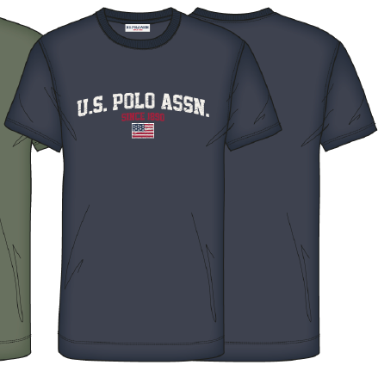 | 67565 | 0675656179037 | MICK 49351 P6FB | 179 | S | 35 | € 11.90 | € 29.90 | € 416.50
 | 67565 | 0675656179044 | MICK 49351 P6FB | 179 | M | 70 | € 11.90 | € 29.90 | € 833.00
 | 67565 | 0675656179051 | MICK 49351 P6FB | 179 | L | 70 | € 11.90 | € 29.90 | € 833.00
 | 67565 | 0675656179068 | MICK 49351 P6FB | 179 | XL | 35 | € 11.90 | € 29.90 | € 416.50
 | 67565 | 0675656179075 | MICK 49351 P6FB | 179 | XXL | 35 | € 11.90 | € 29.90 | € 416.50
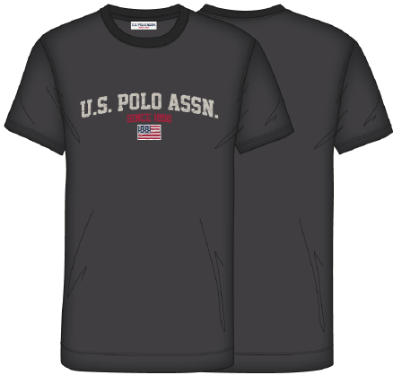 | 67565 | 0675656199035 | MICK 49351 P6FB | 199 | S | 35 | € 11.90 | € 29.90 | € 416.50
 | 67565 | 0675656199042 | MICK 49351 P6FB | 199 | M | 70 | € 11.90 | € 29.90 | € 833.00
 | 67565 | 0675656199059 | MICK 49351 P6FB | 199 | L | 70 | € 11.90 | € 29.90 | € 833.00
 | 67565 | 0675656199066 | MICK 49351 P6FB | 199 | XL | 35 | € 11.90 | € 29.90 | € 416.50
 | 67565 | 0675656199073 | MICK 49351 P6FB | 199 | XXL | 35 | € 11.90 | € 29.90 | € 416.50
 | 67837 | 0678376100015 | THOR 52196 KP0D | 100 | . | 100 | € 23.90 | € 59.90 | € 2,390.00
 | 67837 | 0678376155015 | THOR 52196 KP0D | 155 | . | 50 | € 23.90 | € 59.90 | € 1,195.00
 | 67837 | 0678376177017 | THOR 52196 KP0D | 177 | . | 100 | € 23.90 | € 59.90 | € 2,390.00

